Automatizado
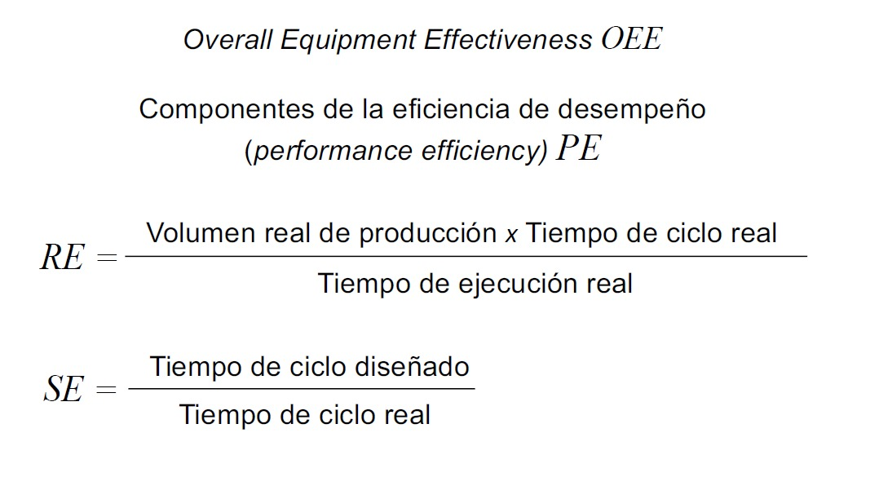
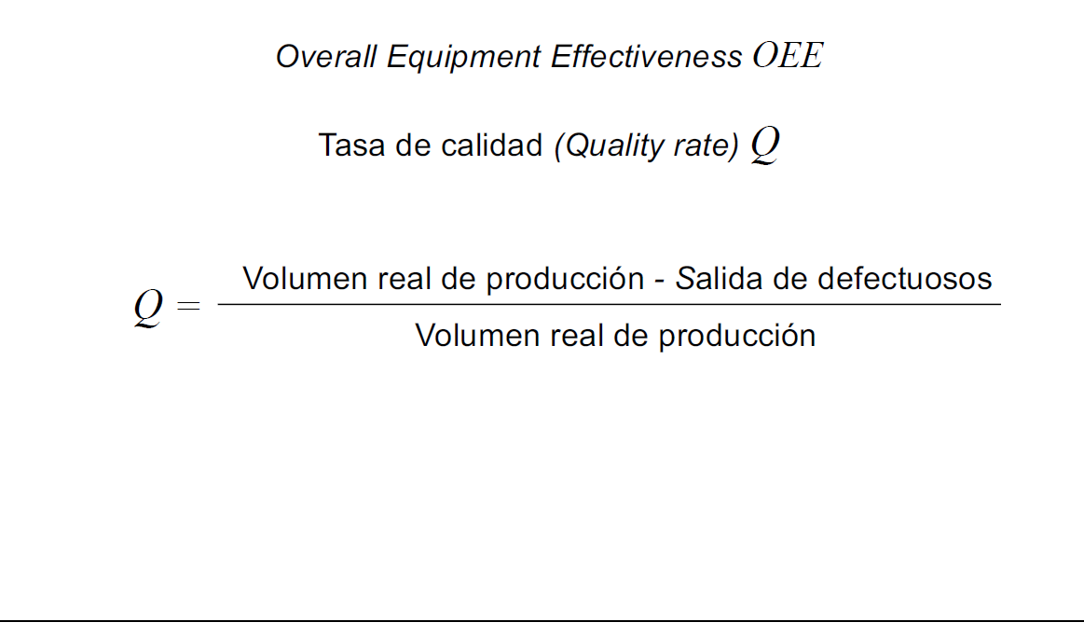
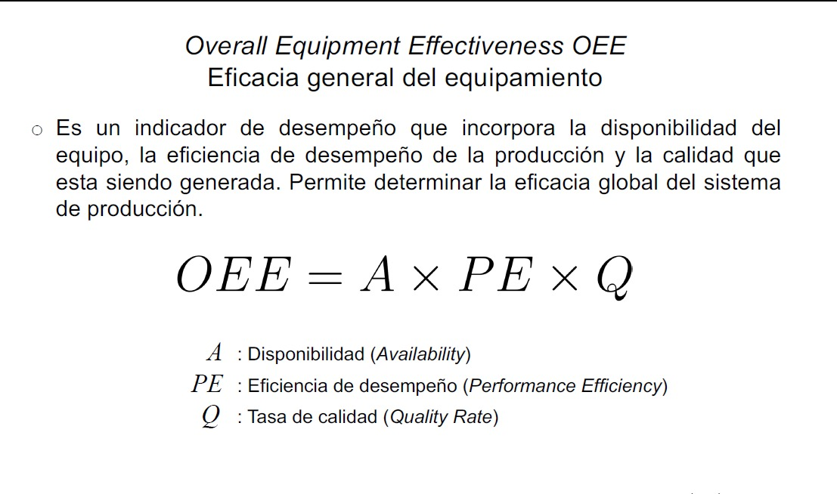
 | KPIs

 |  |  |  | Periodo de evaluación: 3 días, 4320 min, 259200 seg

volumen real de produccion |  | 245574
Salida de defectuosos |  | 12278.7
Q |  | 95%
 |  |  |  |  | proceso | working | waiting | blocked | failed
 |  |  |  |  | Prensado | 74.62% | 1.91% | 18.67% | 4.80%
 |  |  |  |  | Secador | 78.03% | 3.69% | 16.12% | 2.15%
 |  |  |  |  | AspersorH2O | 78.03% | 5.03% | 14.86% | 2.08%
 |  |  |  |  | Esmaltador | 39.02% | 14.02% | 45.33% | 1.63%
 |  |  |  |  | Esmaltador1 | 39.02% | 13.19% | 45.69% | 2.10%
 |  |  |  |  | Secador2 | 78.03% | 3.84% | 16.54% | 1.59%
 |  |  |  |  | Decoradora | 91.92% | 4.44% | 1.78% | 1.87%
 |  |  |  |  | Esmaltador2 | 78.04% | 19.88% | 0.00% | 2.08%
 |  |  |  |  | CalidadHmm | 70.79% | 27.03% | 0.00% | 2.18%
 |  |  |  |  | Horno | 94.75% | 2.21% | 1.16% | 1.89%
 |  |  |  |  | Calidad2 | 75.80% | 20.89% | 0.95% | 2.36%
 |  |  |  |  | Empaque | 84.22% | 13.57% | 0.36% | 1.85%
 |  |  |  |  | Paletizado | 52.64% | 45.76% | 0.00% | 1.61%
 |  |  |  |  | Esmaltador1 | 39.02% | 13.19% | 45.69% | 2.10%
 |  |  |  |  | prom | 69.57% | 13.47% | 14.80% | 2.16%

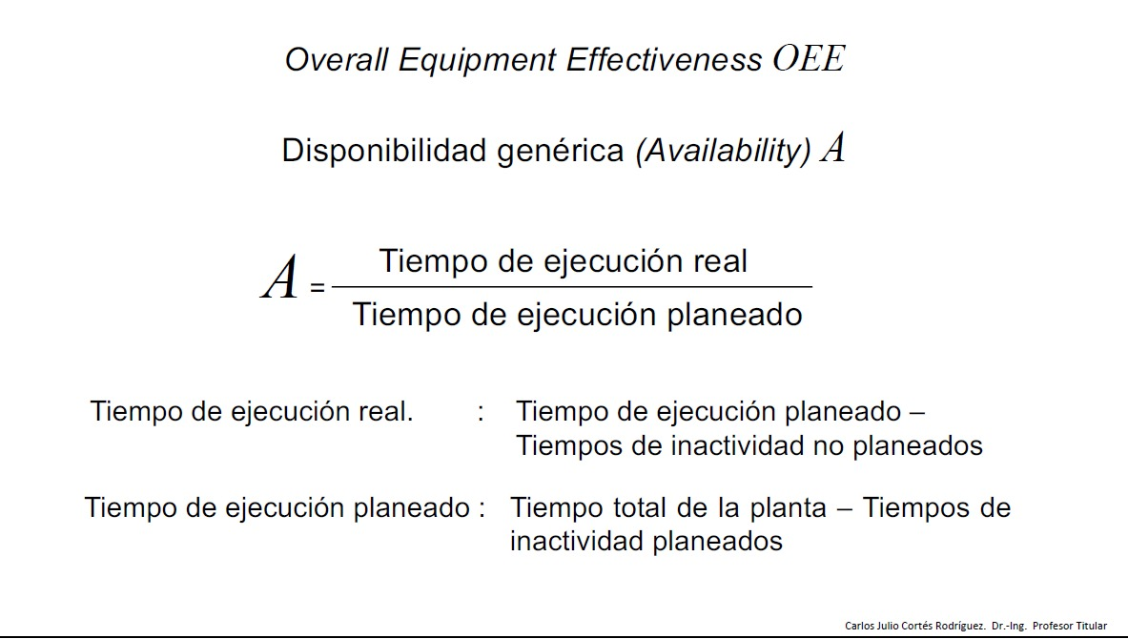
 |  |  |  |  | Indicadores |  | Valor [min]
 |  |  |  |  |  |  |  |  |  | A | 69.565%
 |  |  |  |  | Tiempos de inactividad planeados [failed] |  | 93.466285714
 |  |  |  |  |  |  |  |  |  | PE | 85.27%
 |  |  |  |  | Tiempos de inactividad NO planeados [Blocked and waiting] |  | 1221.3257143
 |  |  |  |  |  |  |  |  |  | Q | 95%
 |  |  |  |  | Tiempo total de la planta |  | 4320
 |  |  |  |  |  |  |  |  |  | OEE | 56.35%
 |  |  |  |  | Tiempo de ejecucion real |  | 3005.208

 |  |  |  |  | A |  | 69.565%

 |  |  |  |  | Volumen real de producción |  | 245,574.00

 |  |  |  |  | Tiempo de ciclo real [min] |  | 0.017591438833

 |  |  |  |  | Tiempo de ciclo real [seg] |  | 1.05548633
 |  |  |  |  | Tiempo de ciclo diseñado [seg] |  | 0.9
 |  |  |  |  | Tiempo de ciclo diseñado [min] |  | 0.015

 | Volumen real de producción en % |  | 85.27%

 | Tiempo de ciclo real en % |  | 85.27%

 | Volumen real de producción |  | 245,574.00

 | Volumen producción teorica |  | 288,000.00

 | Tiempo de ejecucion real |  | 4320

 | Tiempo de ciclo diseñado [min] |  | 0.015

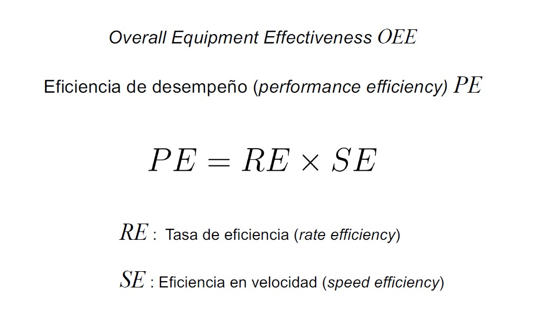
 | Tiempo de ciclo real [Min] |  | 0.017591438833 |  | Tiempo de ejecucion real |  | 4,320.00

 | tasa de eficiencia |  | 100.00000%
 |  |  |  |  | Volumen producción teorica |  | 288,000.00
 | eficiencia en velocidad |  | 0.852687500

 | PE |  | 85.27%

